BEGANE GROND - 1
 | ETAGE | RUIMTE | PRODUCT | AFMETING | UITVOERING | # | HERGEBRUIK
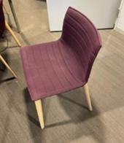 | BG | 020 Kamers 2,3,4,5 | Stoel ARPER CATIFA |  | Aubergine met houten onderstel | 15 | Ja
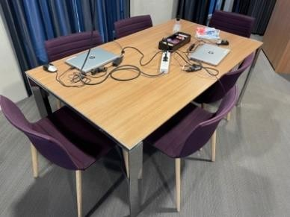 | BG | 020 | Vergadertafel | 180 x 100 |  | 1 | Ja
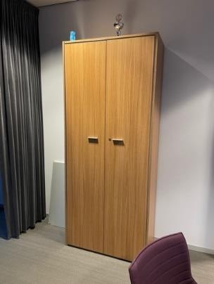 | BG | 020 | Kast | 91b x 44d x 216h |  | 1 | Ja
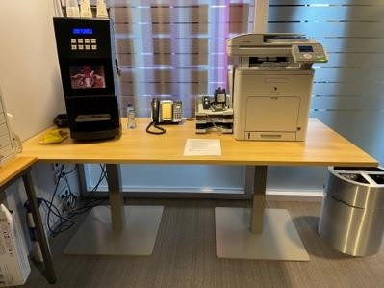 | BG | 020 | Tafel | 200 x 90 | 2 x kolompoot | 1 | Laten staan
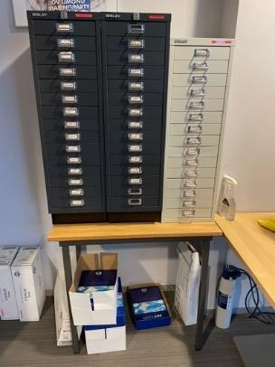 | BG | 020 | Tafel | 83 x 44 |  | 1 | Laten staan

BEGANE GROND - 2
 | ETAGE | RUIMTE | PRODUCT | AFMETING | UITVOERING | # | HERGEBRUIK
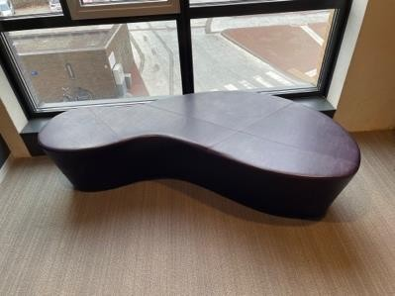 | BG | Hal PZ | Zitelement | 165b x 165/70 x40h | Donkerpaars diverse vormen | 2 | Ja
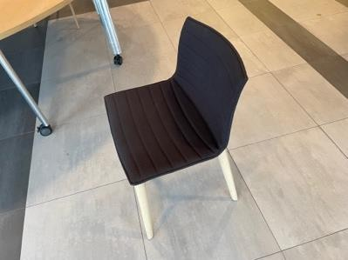 | BG | Hal PZ Kamer 4 | Stoel ARPER CATIFA |  | Donkerbruin met houten poten | 5 | Ja
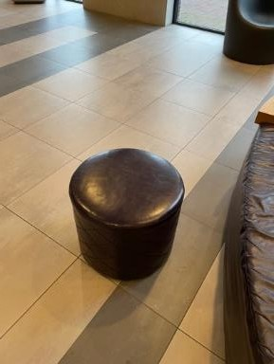 | BG | Hal PZ | poef | Ø52 x 44h | Aubergine | 12 | Ja
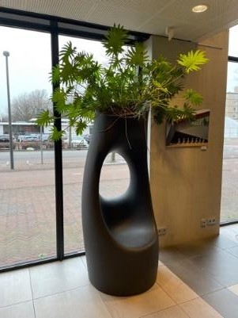 | BG | Hal PZ | Zitelement | 200h x 75b |  |  | Ja
 | BG | 012A | Lockers |  |  |  | Ja
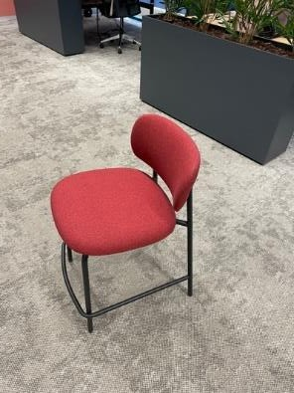 | BG | 012A | Counter kruk |  |  | 6 | Ja
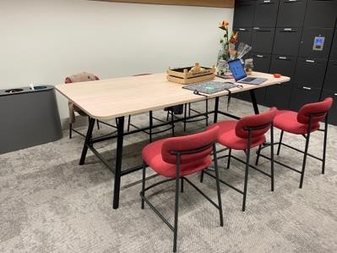 | BG | 012A | Vergadertafel |  |  | 1 | Ja

BEGANE GROND - 3
 | ETAGE | RUIMTE | PRODUCT | AFMETING | UITVOERING | # | HERGEBRUIK
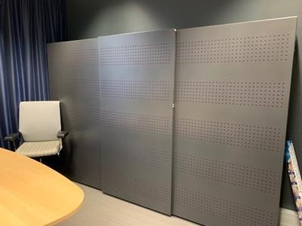 | BG | 012 | Schuifdeurkast 3-deurs | 295b x 195h x 42d | Antraciet met paarse akoestische vulling | 3 | Ja
 | BG |  | Lockerkast | 192h x 196b x 46d |  | 1 | Ja
 | BG | Kamer 5 | Krukje | 40b x 43h x 26d | Zwart hout | 1 | Ja
 | BG | Kamer 3 | Vergadertafel | 240 x 120 180 x 120 | Eiken natuur 4 poot | 1 1 | Ja
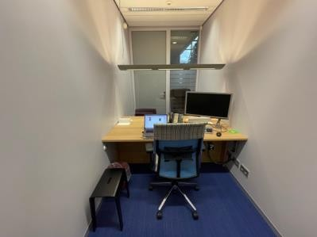 | BG | Kamer 5 | Bureau | 184 x 110 |  | 1 | ja

1STE VERD. - 4
 | ETAGE | RUIMTE | PRODUCT | AFMETING | UITVOERING | # | HERGEBRUIK
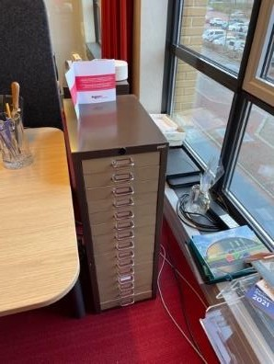 | 2 | 209 | Apothekerskastje | 29b x 42d x 85h | Zwart met grijze lades | 2 | ja, uit het zicht
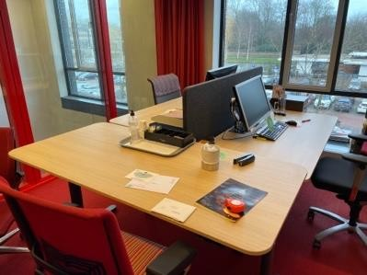 | 2 | 209 | Elektrisch DUO bureau met tussenwand antraciet | 160 x 80 168 totaal ZIT/STA | 25mm blad licht eiken afgeronde hoeken Antraciet H-frame | 1 | Ja
 | 2 | 209 | Elektrisch SOLO bureau met tussenwand antraciet | 180 x 80 | 25mm blad licht eiken afgeronde hoeken Antraciet T-frame | 1

1STE VERD. - 5
 | ETAGE | RUIMTE | PRODUCT | AFMETING | UITVOERING | # | HERGEBRUIK
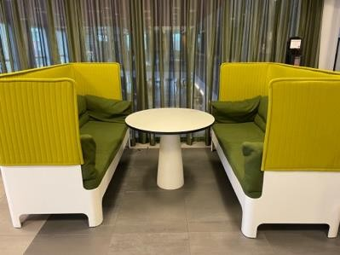 | 1 | 112 | BLA STATION KOJA Zitbanken | 180b x 70d x 123h |  | 4 | Ja
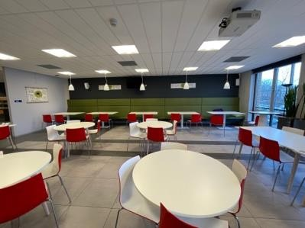 | 1 | 112 | Treinbank | 10 meter en 5 elementen Zithoogte = 46 cm Rug = 102 Totaal 150 | Groen zwevend | 5 | Ja

2DE VERD. - 1
 | ETAGE | RUIMTE | PRODUCT | AFMETING | UITVOERING | # | HERGEBRUIK
 | BG | Hal PZ | Zitelement | 165b x 165/70 x40h | Donkerpaars diverse vormen | 2 | Ja
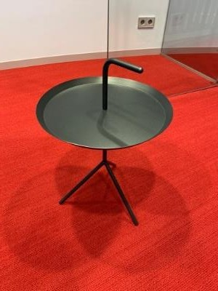 | 2 | Gang 1, 2, 3 212 en 204 | Bijzettafel | Ø 38 | Zwart | 9 | Ja

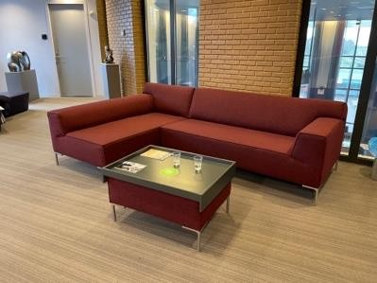 | 2 | Gang 1 | Bank met poef |  | Bordeaux met metalen poten | 1 | Ja

2DE VERD. - 4
 | ETAGE | RUIMTE | PRODUCT | AFMETING | UITVOERING | # | HERGEBRUIK
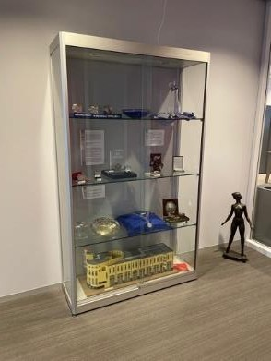 | 2 | Gang 2 | Vitrinekast | 120 x 40 x 201 | Zilver | 1 | Ja
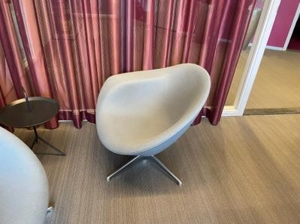 | 2 | 204 | Design Fauteuil |  | Grijs | 2 | Ja
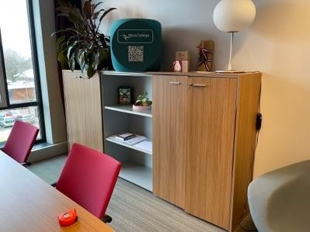 | 2 | 204 | Dressoirkast | 263b x 133h x 45d |  | 1 | Ja
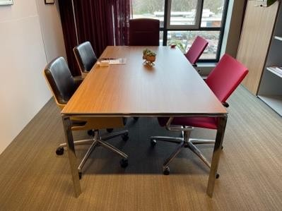 | 2 | 204 201/202 217 | Vergadertafel | 200 x 100 | Eiken blad met chromen frame | 3 | Ja
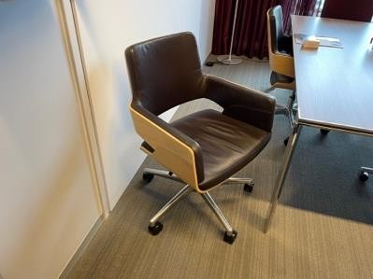 | 2 | 204 205 | THONET Vergaderstoel verrijdbaar |  | Zwart leder met houten kuip op alu kruisvoet | 12 | Laten staan
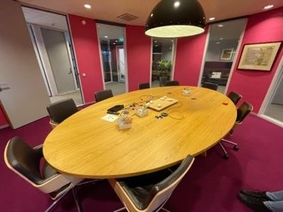 | 2 | 205 | Vergadertafel | 380 x 220 | Eikenprint bestaand uit 2 delen | 1 | Laten staan
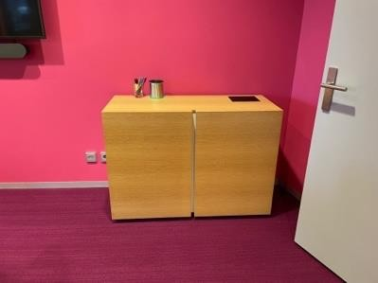 | 2 | 205 | Kastje | 46d x 114b x 83h | Eikenhout | 2 | Laten staan
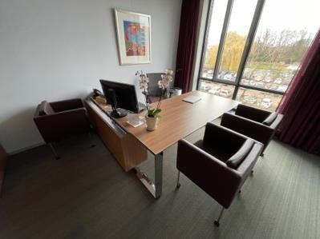 | 2 | 203 201/202 207 208 216 217 | Executive bureau | 200 x100 / 210 x 70 | Fineer | 6 | Ja
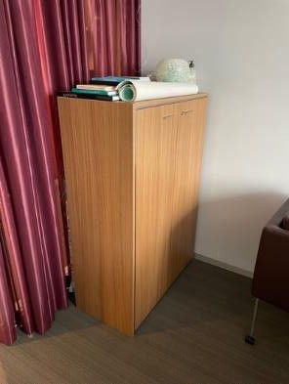 | 2 | 203 207 217 | Kast | 44d x 90b x 133h | Fineer | 3 | Ja
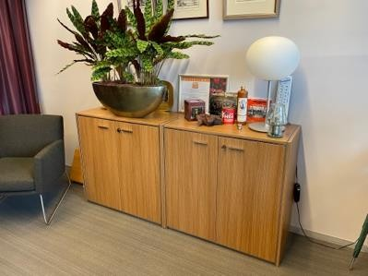 | 2 | 201/202 | Lage kast | 90b x 45d x 89h |  | 2 | Ja

2DE VERD. - 5
 | ETAGE | RUIMTE | PRODUCT | AFMETING | UITVOERING | # | HERGEBRUIK
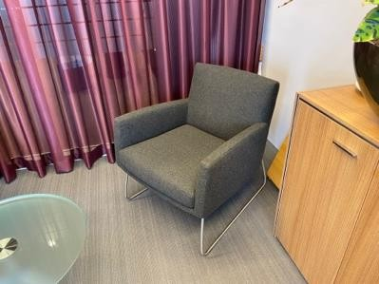 | 2 | 201/202 | Fauteuil | 70 x 75 x 45 | Antraciet met chroom onderstel | 3 | Ja
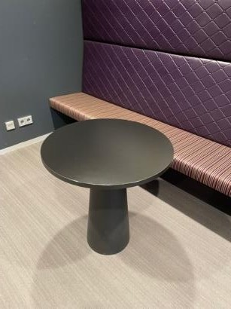 | 2 | Gang | Kolomtafel | Ø70 x 73h | Zwart | 2 | Ja
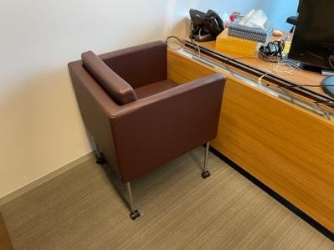 | 2 | 203 | Fauteuil, verrijdbaar |  | Aubergine | 3 | Ja
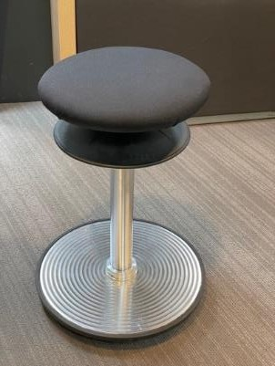 | 2 | Gang3 | Kruk balans |  | Zwart met chroom | 1 | ja, uit het zicht

2DE VERD. - 6
 | ETAGE | RUIMTE | PRODUCT | AFMETING | UITVOERING | # | HERGEBRUIK
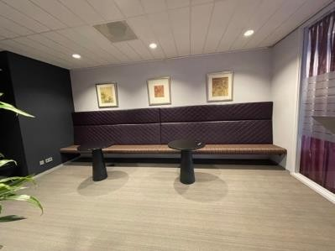 | 2 | Gang | Treinbank | 545b x 47zh x 150h |  | 1 | Ja
 | 2 | 207 208 | Vergadertafel | 180 x 100 | Eiken blad met chroom onderstel | 2 | Ja
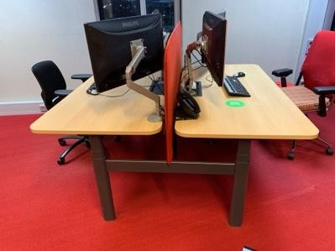 | 2 | Gang 3 | Elektrisch ZIT/STA DUO met tussenwand | 160 x 80 bladen 168b totaal | Bladen eikendecor, onderstel antraciet | 3 | Ja

2DE VERD. - 7
 | ETAGE | RUIMTE | PRODUCT | AFMETING | UITVOERING | # | HERGEBRUIK
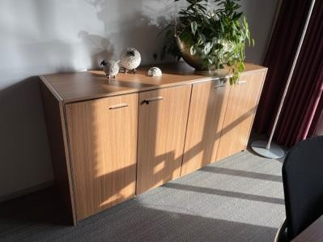 | 2 | 208 | Dressoirkast | 44,5d x 89h x 178b | Eiken | 1 | Ja
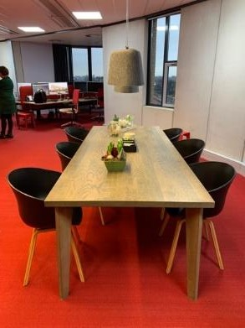 | 2 | Gang3 | DE VORM Tafel | 240b x 100d x 76h | Greywash donker eiken tafel | 1 | Ja
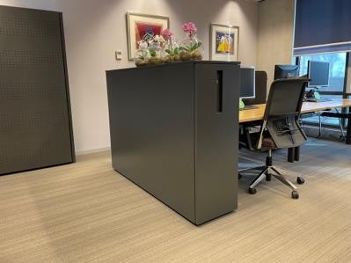 | 2 | Gang3 | Apothekerskast groot | 42,5b x 120h x168d | Antraciet | 2 | Ja
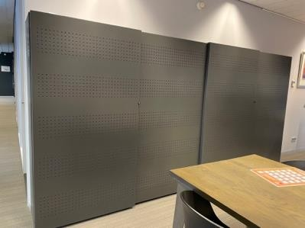 | 2 | Gang3 | Schuifdeurkast | 194b x 192h x 46d | Antraciet met paarse akoestische vulling | 2 | Ja
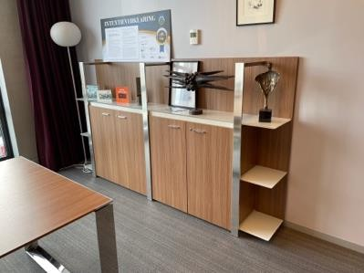 | 2 | 216 | Kast | 117b x 37d x 133h | Eiken | 2 | Ja

2DE VERD. - 8
 | ETAGE | RUIMTE | PRODUCT | AFMETING | UITVOERING | # | HERGEBRUIK
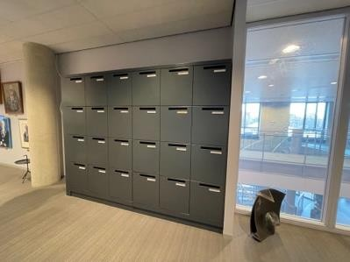 | 2 | Gang3 | Locker | B=263 H=206 D=50 | Antraciet | 1 | Ja

3DE VERD. - 1
 | ETAGE | RUIMTE | PRODUCT | AFMETING | UITVOERING | # | HERGEBRUIK
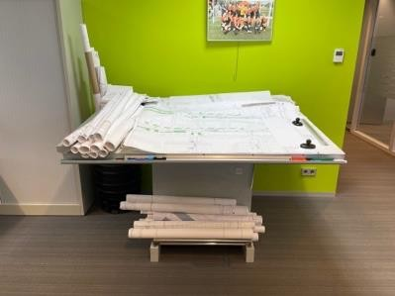 | 3 | 358 | Tekentafels |  |  | ? | Ja
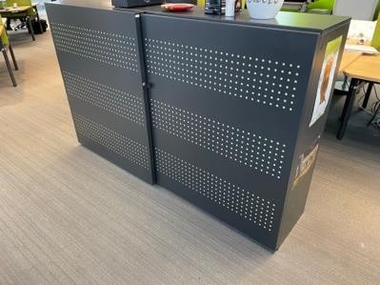 | 3 | 358 | Schuifdeurkast | 195b x 120h x 42d | Antraciet met beige akoestische vulling | 1 | Ja
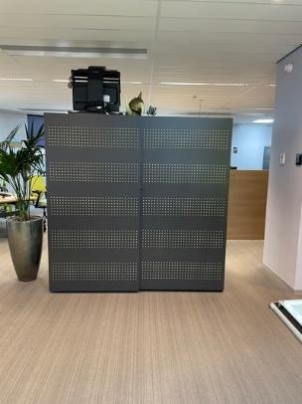 | 3 | 358 | Schuifdeurkast | 194b x 192h x 46d | Antraciet met groene akoestische vulling | 6 | Ja
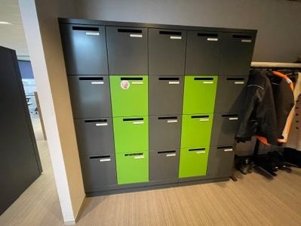 | 3 | 337C | Lockerkast | 210b x 207h x 50d | Antraciet met groen | 2 | Ja, wrappen in andere kleur

3DE VERD. - 2
 | ETAGE | RUIMTE | PRODUCT | AFMETING | UITVOERING | # | HERGEBRUIK
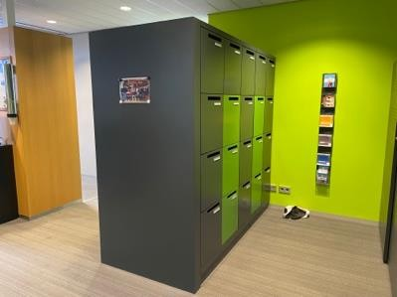 | 3 | 337B | Lockerkast | 100d x 210b x 207h |  | 2 | Ja, wrappen in andere kleur
 |  | 358 (10) 337B (2) 331 (10) | Schuifdeurkast | 194b x 192h x 46d | Antraciet met beige akoestische vulling | 22 | Ja
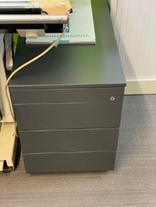 | 3 | 358 | Bureaukastje lade | 75d x 60h x 42b | Antraciet | 1 | ja, uit het zicht
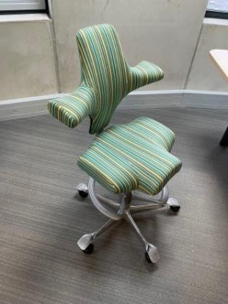 | 3 | 358 | HÅG CAPISCO Bureaustoel |  |  | 1 | ja, bekleden?
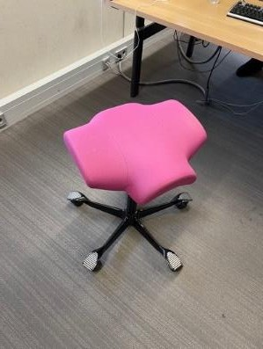 | 3 | 331 | Bureaustoel |  | Roze | 1 | ja, bekleden?
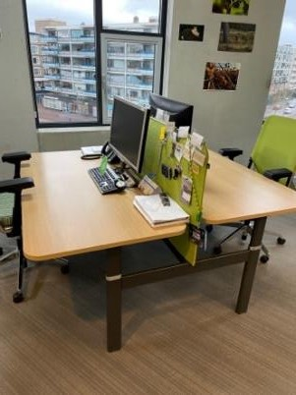 | 3 | 358 + 331+ 326 | Elektrisch ZIT/STA DUO met tussenwand | 160 x 80 bladen 168b totaal | Bladen eikendecor, onderstel antraciet | 10 | Ja
 | 3 | 358 | Bureau 4 poot | 160 x 80 | Naturel eiken blad zwart onderstel | 4 | Ja

5DE VERD. - 4
 | ETAGE | RUIMTE | PRODUCT | AFMETING | UITVOERING | # | HERGEBRUIK
 | 5 | 337B 331 | DE VORM Tafel | 240b x 100d x 76h | Grey wash eiken | 3 | Ja

3DE VERD. - 6
 | ETAGE | RUIMTE | PRODUCT | AFMETING | UITVOERING | # | HERGEBRUIK
 | 3 | 326 | Klapstoel met netbespanning rug |  | Zwart met chroom onderstel | 5 | Ja, uit zicht
 | 3 | 326 | Schuifdeurkast 3 DEURS | 294b x 192h x 46d | Antraciet met paarse akoestische vulling | 1 | Ja
 | 3 | 358 | Kruk balans |  | Zwart met chroom | 2 | ja, uit het zicht
 | 3 | 317 (1) 318 (1) 310 310B 315 323 324 325 326 308 307 | SOLO Bureau | 168 x 80 | Blad eikenprint, onderstel antraciet | 11 | Ja
 | 3 | 314 316 312 327 304 303 | Elektrisch ZIT/STA SOLO | Organische vorm 200 x 88 | Blad eikenprint, onderstel antraciet | 6 | Ja

4DE VERD. - 1
 | ETAGE | RUIMTE | PRODUCT | AFMETING | UITVOERING | # | HERGEBRUIK
  | 4 | 432 + 429 + 411B + 407 | Schuifdeurkast | 194b x 192h x 46d | Antraciet met beige akoestische vulling | 15 | Ja
 | 4 | 423 | Schuifdeurkast 3 DEURS | 295b x 192h x 46d | Antraciet met paarse akoestische vulling | 1 | Ja
 | 4 | 405 | Schuifdeurkast | 194b x 192h x 46d | Antraciet met paarse akoestische vulling | 1 | Ja
 | 4 | 429 | Schuifdeurkast | 194b x 120h x 46d | Antraciet met beige akoestische vulling | 4 | Ja
 | 4 | 429 (2) 407 (2) | BLÅ STATION KOJA akoestische fauteuil | 123h x 73b x 73d | Blauwe achterwand Grijze zitting Met zwart tafelblad | 4 | Ja, maar rug wisselen met 5e Verdieping - 2
 | 4 | 429 (7) 407 (8) | Elektrisch ZIT/STA DUO met tussenwand | 160 x 80 bladen 168b totaal | Bladen eikendecor, onderstel antraciet | 15 | Ja

4DE VERD. - 2
 | ETAGE | RUIMTE | PRODUCT | AFMETING | UITVOERING | # | HERGEBRUIK
 | 4 |  | Krukje | 40b x 43h x 26d | Zwart | 1 | Ja

4DE VERD. - 3
 | ETAGE | RUIMTE | PRODUCT | AFMETING | UITVOERING | # | HERGEBRUIK
 | 4 | 4.28 | Klapstoel met netbespanning rug |  | Zwart met chroom onderstel | 3 | Ja, uit zicht
 | 4 | 4.28 | Klapstoelen |  | Zwart | 3 | Ja, uit zicht
 | 4 | 4.11C | Lockerkast | 210b x 207 x 50d | Donker antraciet met lila paars | 2 | Ja, wrappen
 | 4 | 411B | Lockerkast | 100d x 210b x 207h |  | 2 | Ja

4DE VERD. - 4
 | ETAGE | RUIMTE | PRODUCT | AFMETING | UITVOERING | # | HERGEBRUIK
 | 4 | 411B (2) 407 (10) | Schuifdeurkast | 194b x 192h x 46d | Antraciet met beige akoestische vulling | 12 | Ja
 | 4 | 429 | Elektrisch DUO met tussenwand | 160 x 80 bladen 168b totaal | Bladen eikendecor, onderstel antraciet | 1 | Ja
 | 4 | 423 | Duo werkplek met zijwanden en tussenwand | 160 x 80 bladen | Blad eikendecor, Zwarte wanden | 1 | Ja
 | 4 | 429 | Duo werkplek met zijwanden en tussenwand | 120 x 80 bladen | Blad eikendecor, Zwarte wanden | 3 | Ja
 | 4 | 429 | Enkele werkplek | 170 x 80 | Eiken blad | 2 | Ja
 | 4 | 412 415 416 408 409 413 426 420 421 422 418 | SOLO Bureau | 168 x 80 | Blad eikenprint, onderstel antraciet | 11 | Ja
 | 4 | 410 425 424 402 403 404 | Elektrisch ZIT/STA SOLO | Organische vorm 200 x 88 | Blad eikenprint, onderstel antraciet | 6 | Ja

4DE VERD. - 5
 | ETAGE | RUIMTE | PRODUCT | AFMETING | UITVOERING | # | HERGEBRUIK
 | 4 | 411B (2) 407 (1) | DE VORM Tafel | 240b x 100d x 76h | Grey wash eiken | 3 | Ja

4DE VERD. - 7
 | ETAGE | RUIMTE | PRODUCT | AFMETING | UITVOERING | # | HERGEBRUIK
 | 4 | 419 | ARPER CATIFA Stoel |  | Paarse stof, houten frame | 6 | Ja

5DE VERD. - 1
 | ETAGE | RUIMTE | PRODUCT | AFMETING | UITVOERING | # | HERGEBRUIK
 | 5 | 512B | Schuifdeurkast | 194b x 192h x 46d | Antraciet met rode akoestische vulling | 3 | Ja
 | 5 | 512A | Lockerkast | 137b x 100d x 207h | Antraciet- rood | 1 | Ja, wrappen

5DE VERD. - 2
 | ETAGE | RUIMTE | PRODUCT | AFMETING | UITVOERING | # | HERGEBRUIK
 | 5 | 513 | Kast | 91b x 172h x 45d | Eikendecor | 1 | Ja
 | 5 | 513 | DE VORM Tafel | 240b x 100d x 76h | Grey wash eiken | 1 | Ja
 | 5 | 513 506 | Krukje | 40b x 43h x 26d | Zwart | 2 | Ja
 | 5 | 506 | BLÅ STATION KOJA akoestische fauteuil | 123h x 73b x 73d | Groene achterwand Rode zitting Met zwart tafelblad | 2 | Nee, maar rug wisselen met 4e Verdieping -1
 | 5 | 506 | Elektrisch ZIT/STA DUO met tussenwand | 160 x 80 bladen 168b totaal | Bladen eikendecor, onderstel antraciet | 6 | Ja
 | 5 | 503 | Elektrisch ZIT/STA SOLO | Organische vorm 200 x 88 | Blad eikenprint, onderstel antraciet | 1 | Ja
 | 5 | 504 | SOLO Bureau | 168 x 80 | Blad eikenprint, onderstel antraciet | 1 | Ja
 | 5 | 504 | Kruk |  | Zwart met zilver onderstel | 1 | ja, uit het zicht

6DE VERD. - 1
 | ETAGE | RUIMTE | PRODUCT | AFMETING | UITVOERING | # | HERGEBRUIK
 | 6 | Torentje | Bijzettafel | Ø 38 x 42h | Zwart | 3 | Ja

6DE VERD. - 2
 | ETAGE | RUIMTE | PRODUCT | AFMETING | UITVOERING | # | HERGEBRUIK
 | 6 | Torentje | Poef | Ø48 x 48h | Antraciet | 2 | Ja
 | 6 | Torentje | Fauteuil | 120h x 90b x 68d | Licht blauw, chromen poot | 1 | Ja
 | 6 | Torentje | Fauteuil | 120h x 90b x 68d | Grijsblauw, chromen poot | 1 | Ja
 | 6 | Torentje | Fauteuil | 120h x 90b x 68d | Grijs/blauw, chromen poot | 1 | Ja
 | 6 | Torentje | Fauteuil | 120h x 90b x 68d | Zwart, chromen poot | 1 | Ja

